상품제안서
스마텍 댄싱워터 무선 블루투스 LED 스피커 | 상품코드: F01125

 |  |  |  |  |  |  | 02-412-0044 | www.easy1.co.kr
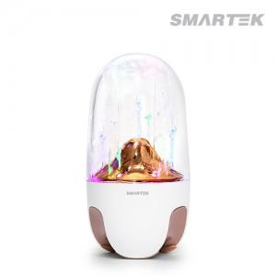

【상세/제작정보】

【인쇄/포장옵션】 | 실크, 레이저 / 포장지포장

【공급단가】 | 수량 | 100~ | 300~ | 500~ | 1,000~ | 3,000~
*VAT별도 | 단가 | 36,850원 | 35,490원 | 34,120원 | 32,760원 | 31,940원

【상품 URL】 | https://dev.easy1.co.kr:443/src/goods_detail.php?gdno=1125

